表紙
物件調書（土地）

位置図
位 置 図

本件土地

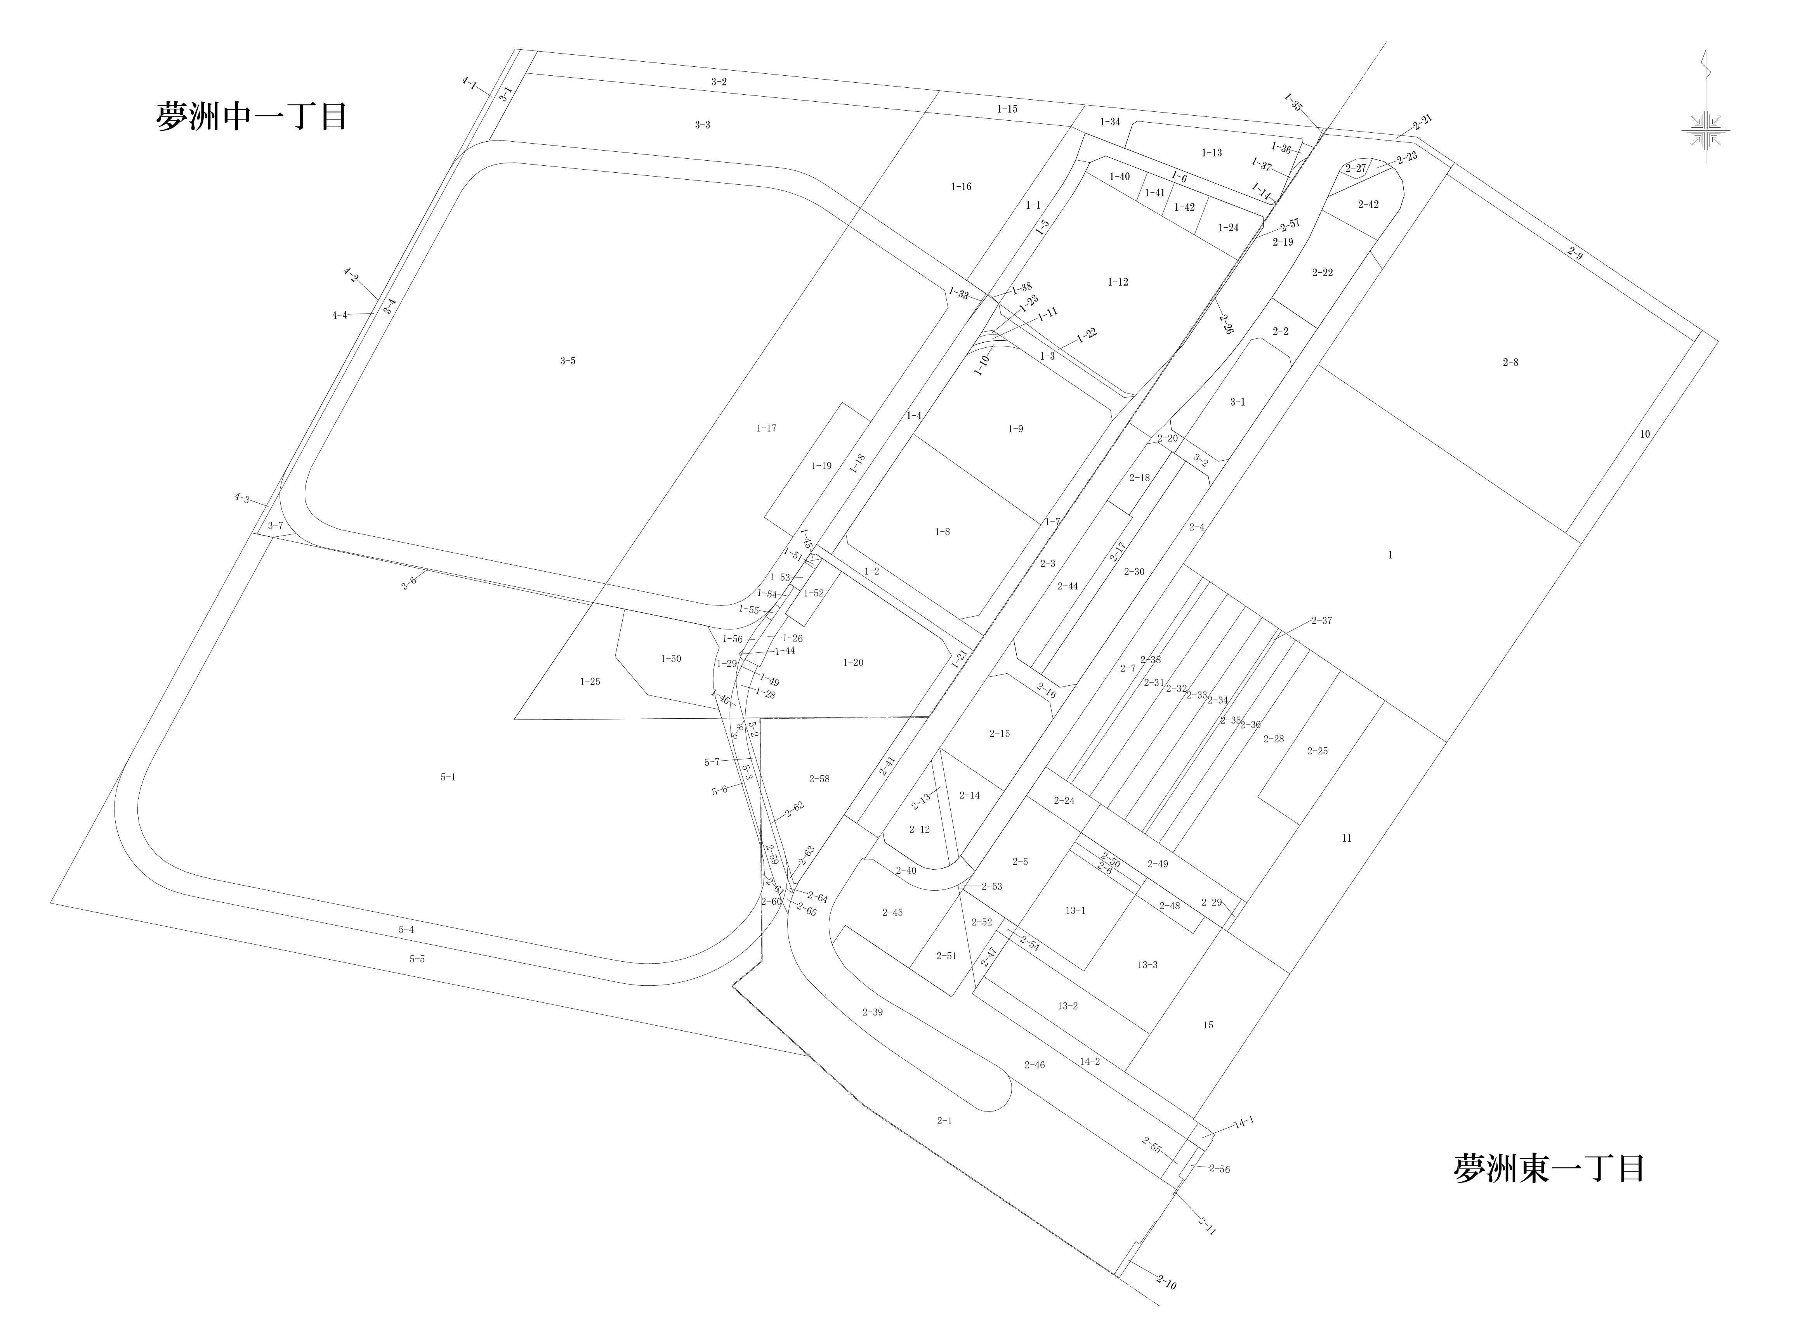

明細図
明細図

 | 【夢洲中一丁目１番50】
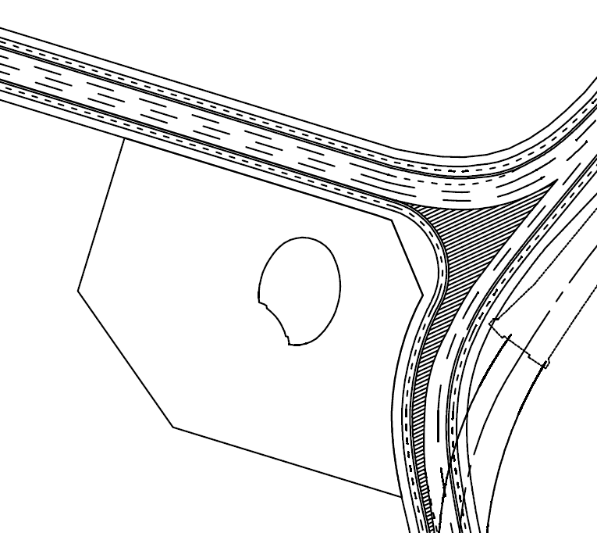

地積測量図
地積測量図

 | 【夢洲中一丁目１番50】

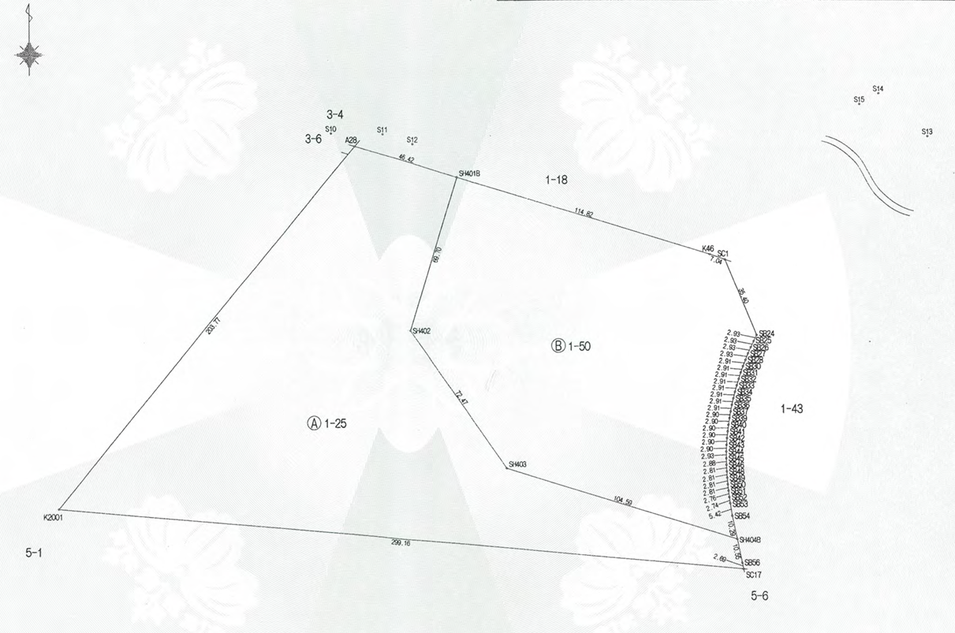

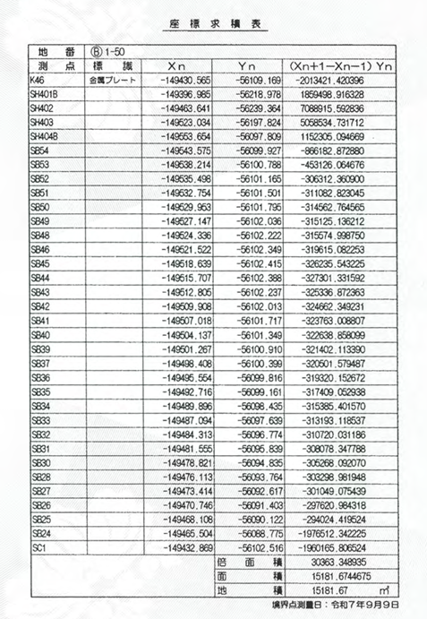
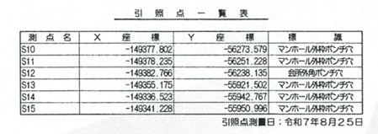

参考1-1,1-2【揚水井戸位置図】
揚水井 位置図
参考 １－１

揚水井推定位置図
（設置時の工事図面をもとに作成）

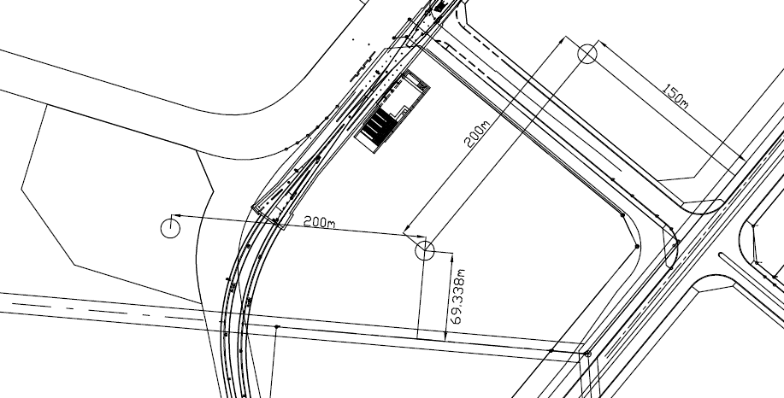

※ 本図面は全て参考図です。建設工事等に際しては、開発事業者の責任において確認の上、施工すること。

揚水井 側面図・切断図
参考 １－２

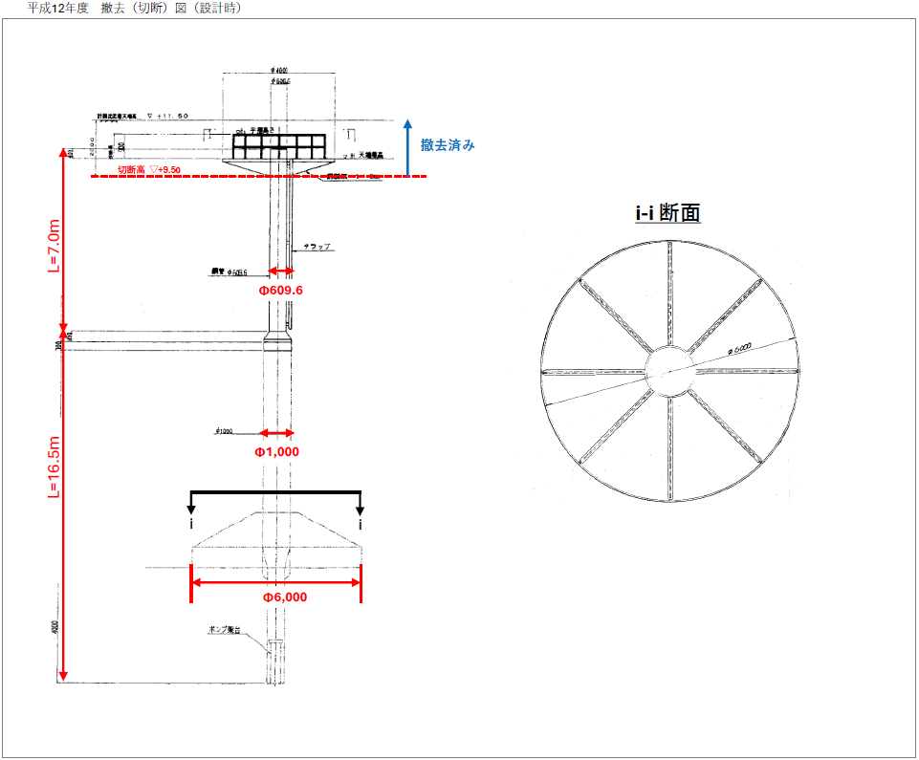

min.12500

※ 本図面は全て参考図です。建設工事等に際しては、開発事業者の責任において確認の上、施工すること。

参考1-3【内護岸】
内護岸 | 参考 １-３

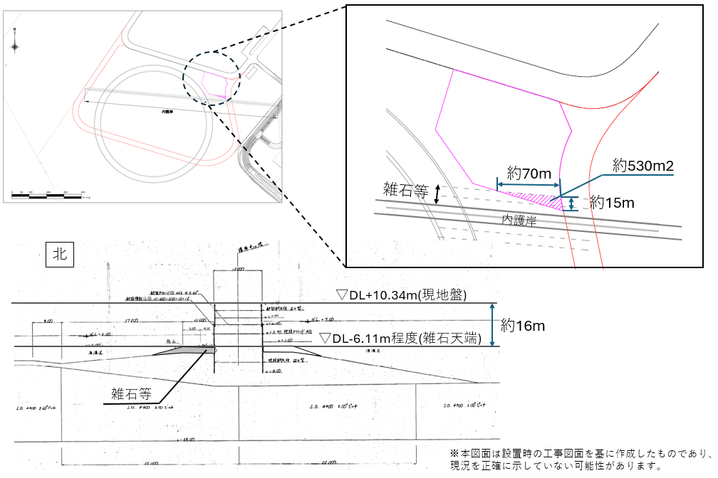

※ 本図面は全て参考図です。建設工事等に際しては、開発事業者の責任において確認の上、施工すること。

参考２【残土受け入れ基準】
参考 ２
参考 ２
参考 ２

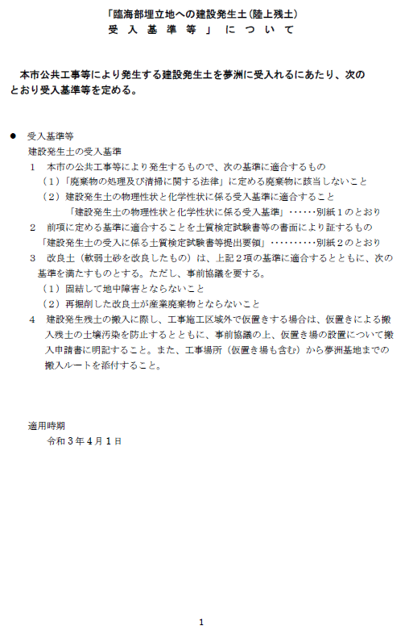
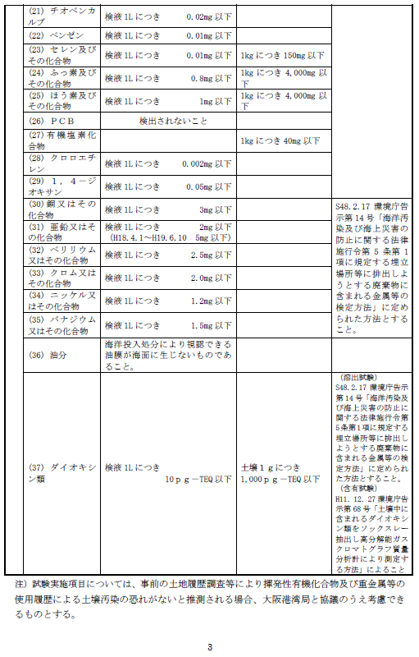
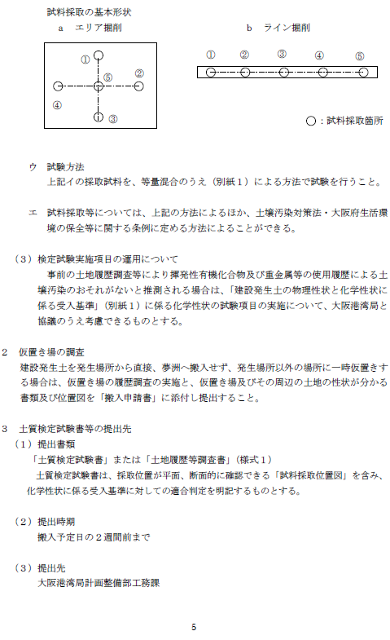

参考 ２
参考 ２

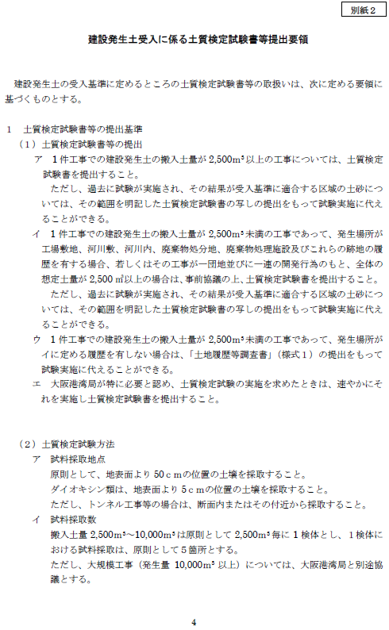

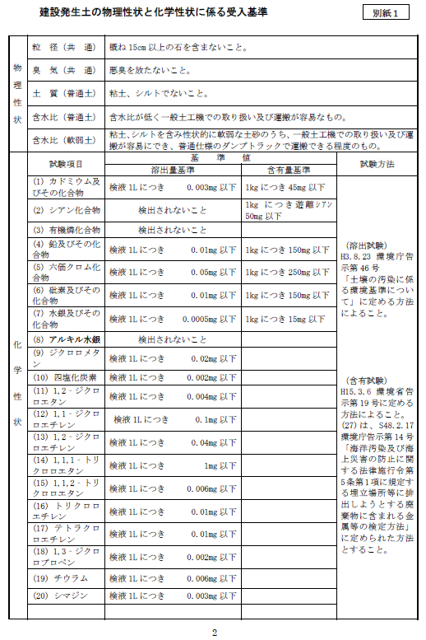

参考3-1【ガードフェンス図】
フェンスバリケード 位置図
参考 ３－１

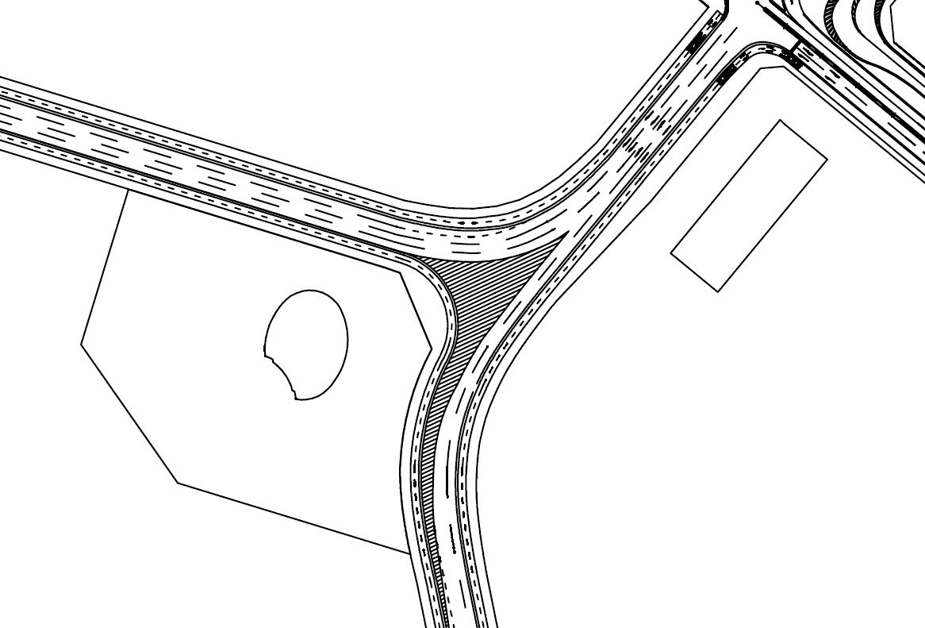

フェンスバリケード

参考 ３－１
フェンスバリケード 詳細図

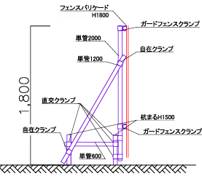
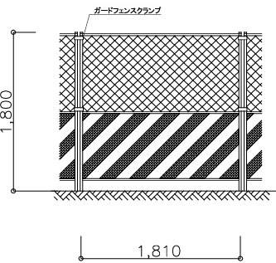

参考３-2【メッシュフェンス図】
メッシュフェンス 位置図
参考 ３－２

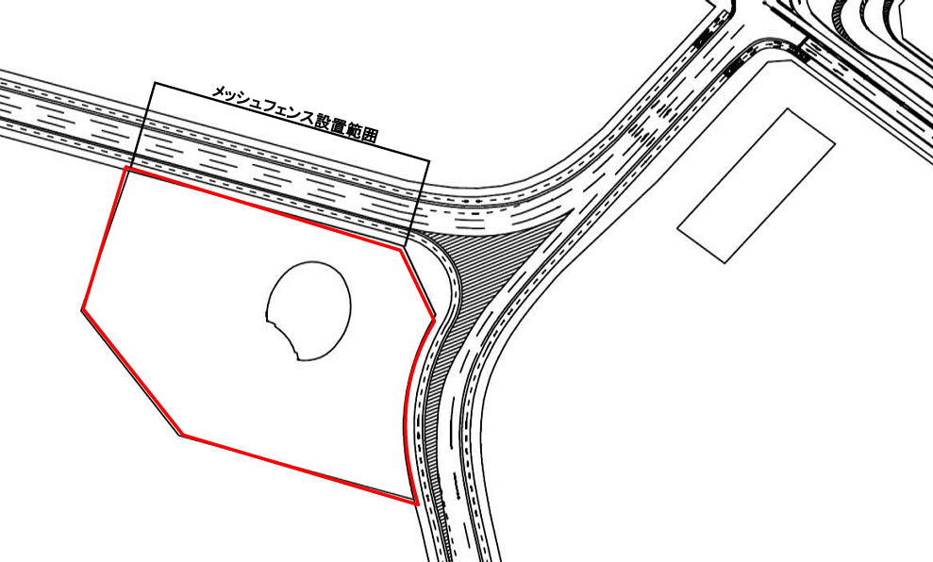

参考 ３－２
メッシュフェンス 詳細図

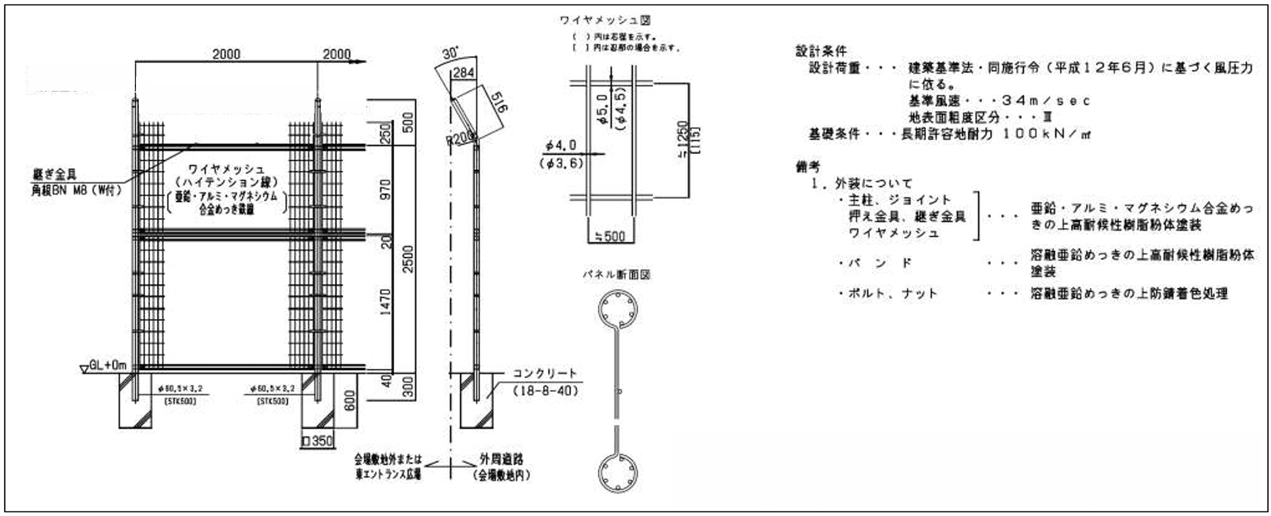

参考４【鉄道基盤施設】
参考４－１
鉄道基盤施設 平面図 |  |  |  | 近接協議範囲図
参考４－２

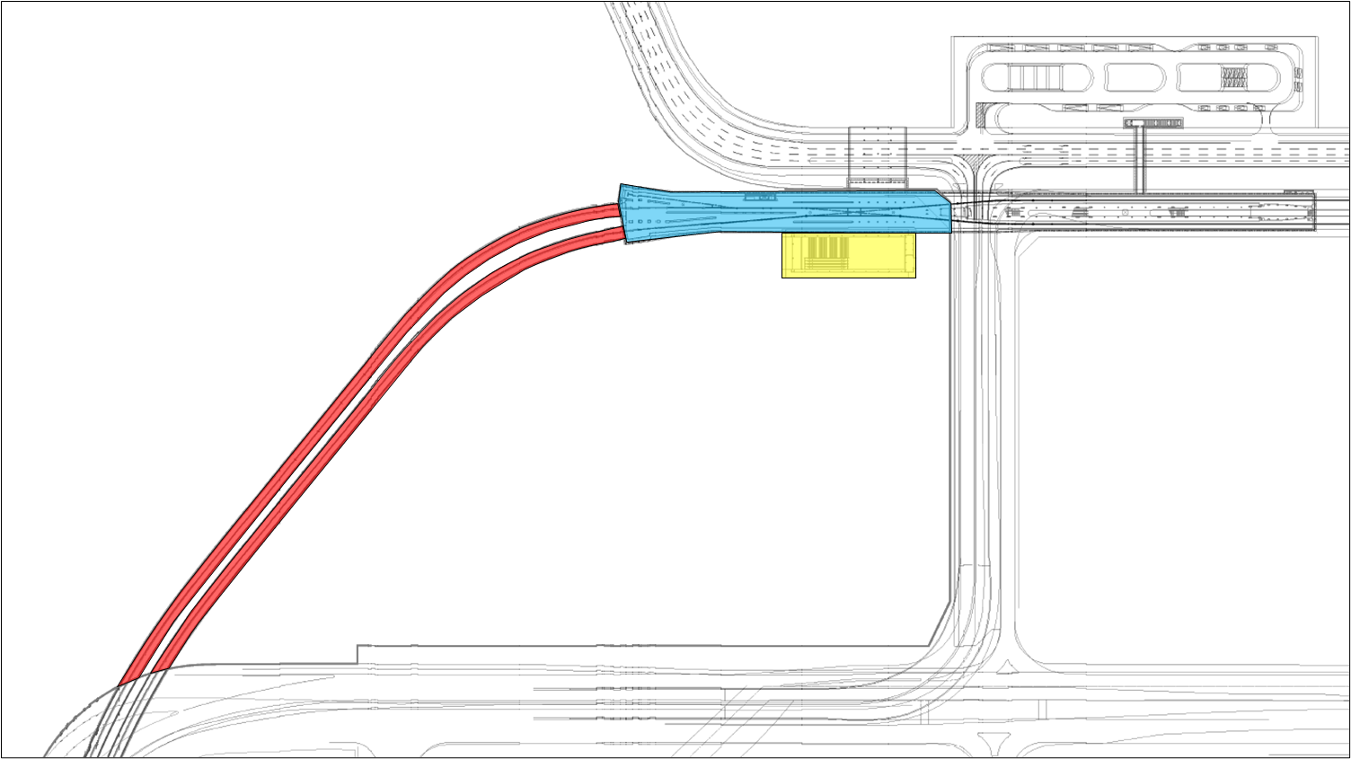

 |  |  |  |  |  |  | 協議範囲 | 協議範囲

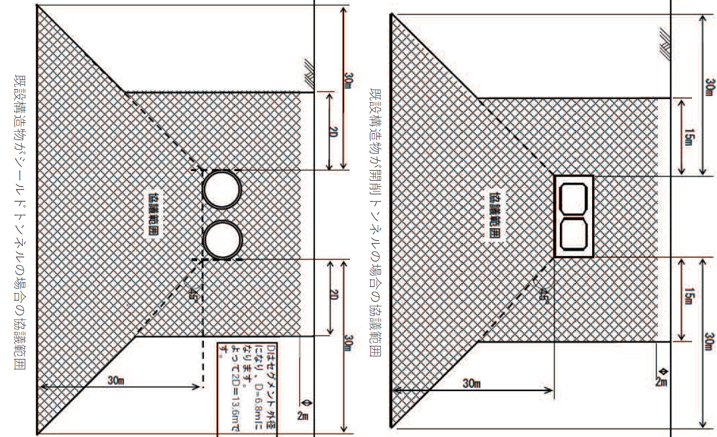

影響範囲※

凡例
影響範囲※

： 【１】 夢洲駅

： 【２】 シールドトンネル
： 【３】 南東出入口

上記範囲は夢洲第２期区域内における鉄道基盤施設の範囲

 |  |  |  |  |  | ※鉄道基盤施設への影響について、より詳細な検討が必要になる範囲

 |  |  |  | 荷重制限
参考４－３
参考４－２
 |  | （本件土地における近接協議範囲）

本件土地

近接協議が必要
となる範囲

 |  |  |  |  | ※1 軽量盛土材（EPS）を使用している区間のため、浮き上がりに抵抗する常時載荷が必要な最低荷重制限有
 |  |  | ※鉄道基盤施設との詳細な離隔距離については個別の建築計画ごとに確認が必要 |  | ※2 個別の建築計画ごとの協議において上記荷重制限が変更になる可能性有

参考４－３
 | （シールドトンネル荷重制限詳細）

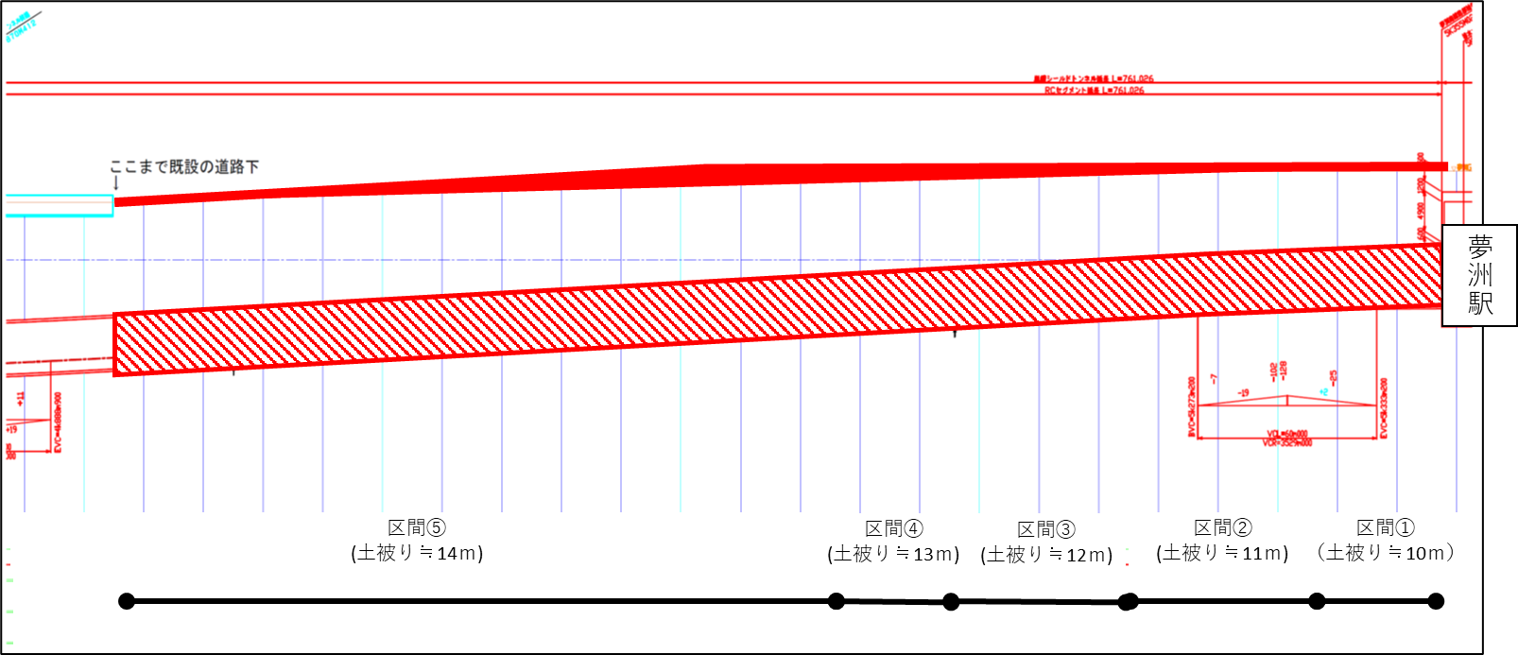

 |  | 〇シールド部上載荷重（荷重制限）（土被り10m～14m）
 |  | ・区間①において、290KN/m2 （10m×20KN/m3＝200KN/m2、490KN/m2－200KN/m2＝290KN/m2）
 |  | ・区間②において、270KN/m2 （11m×20KN/m3＝220KN/m2、490KN/m2－220KN/m2＝270KN/m2）
 |  | ・区間③において、250KN/m2 （12m×20KN/m3＝240KN/m2、490KN/m2－240KN/m2＝250KN/m2）
 |  | ・区間④において、230KN/m2 （13m×20KN/m3＝260KN/m2、490KN/m2－260KN/m2＝230KN/m2）
 |  | ・区間⑤において、210KN/m2 （14m×20KN/m3＝280KN/m2、490KN/m2－280KN/m2＝210KN/m2）

